Bugs Apd
1. Pengisi data borang = DONE
2. Identitas Program Studi = DONE
3. Data Dosen = ISSUE
4. Butir A 3.1.1 = DONE
5. Butir A 3.1.3 = DONE
6. Butir A 3.4.1 = DONE
7. Butir A 3.4.5 = DONE
8. Butir B 3.1.2 = Edit masih error
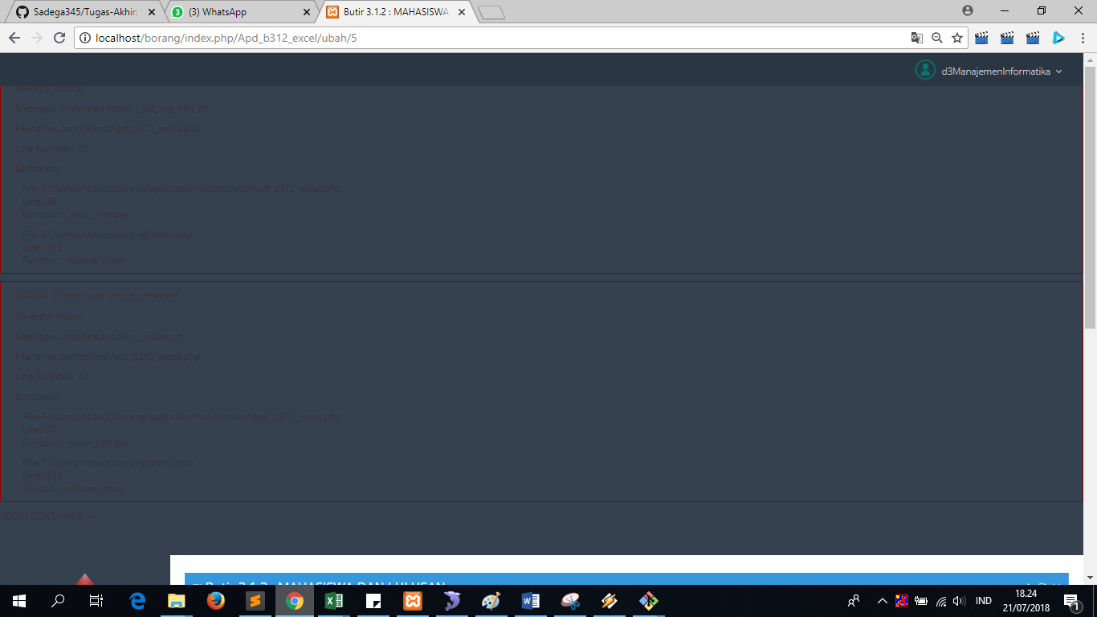

9 | Butir B 3.2.1
 |  | Sebelum di klik edit, keterangan nya ada

 |  | Setelah di klik edit, jadi kosong
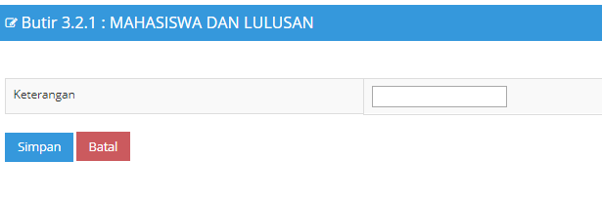

10 | Butir 4 | ISSUE

11 | Butir A 5.1.2.1
 |  | Tambah
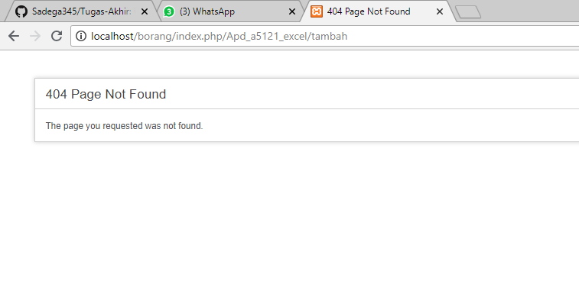

 |  | Edit | masih error ketika checkbox diisi

 |  | Hapus | Done

12 | Butir A 5.2.2
 | Edit nya belum ada

13 | Butir A 5.4.1
 | Tambah
 |  | Pada saat tambah data otomatis default id nya 8
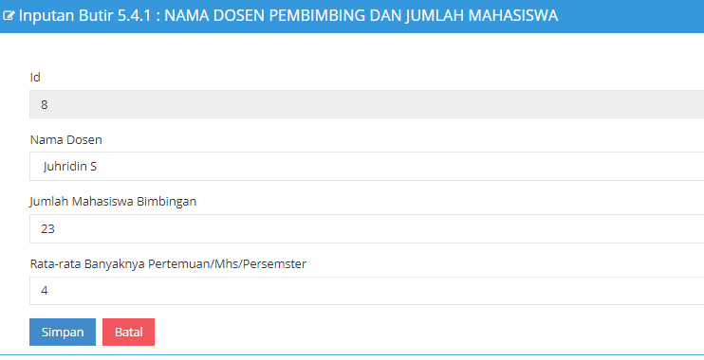

 |  | Sementara jika lihat ke DB, Id 8 sudah ada
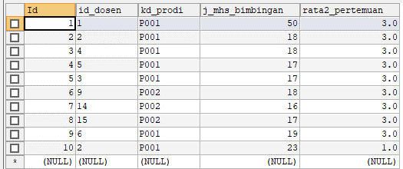

 |  | Sehingga ketika button simpan di klik

 | Edit masih error

 | Hapus | DONE

14 | Butir A 552 |  | ISSUE

15 | Butir A 6211 |  | DONE

16 | Butir A 6212 |  | DONE

17 | Butir A 622
 | Tambah
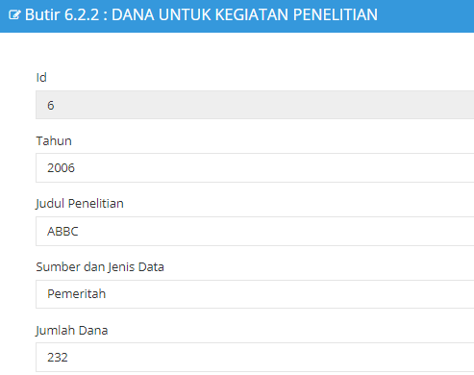

 | Edit | DONE

 | Hapus | DONE

18 | Butir A 623
 | Tambah
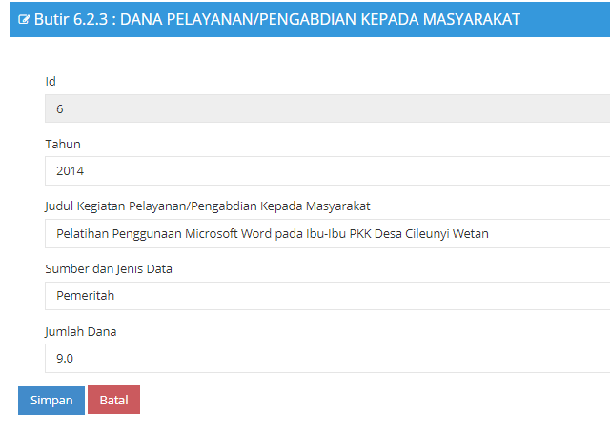

 | Edit | DONE

 | Hapus | DONE

19 | Butir A 631 DONE

20 | Butir A 641 DONE

21 | Butir A 652
 | Edit | Kenapa pas udh di edit tanda centang nilainya jadi o
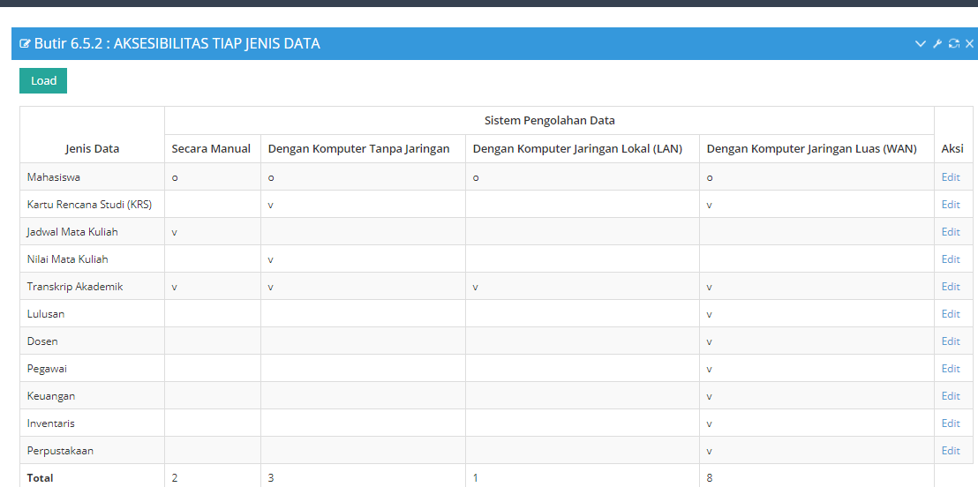

22 | Butir B 6111 DONE

23 | Butir B 6112 DONE

24 | Butir B 6113 DONE

25 | Butir B 542 DONE

26 | Butir A 711 Edit nya error

27 | Butir A 712
 | Tambah
 | Id nya selalu berdefault 12, radio button susah di klik ,terkadang ketika 1 radio button sudah ke klik yg lainnya juga bisa harusnya mah kalo radio button itu gk ya Cuma bisa 1
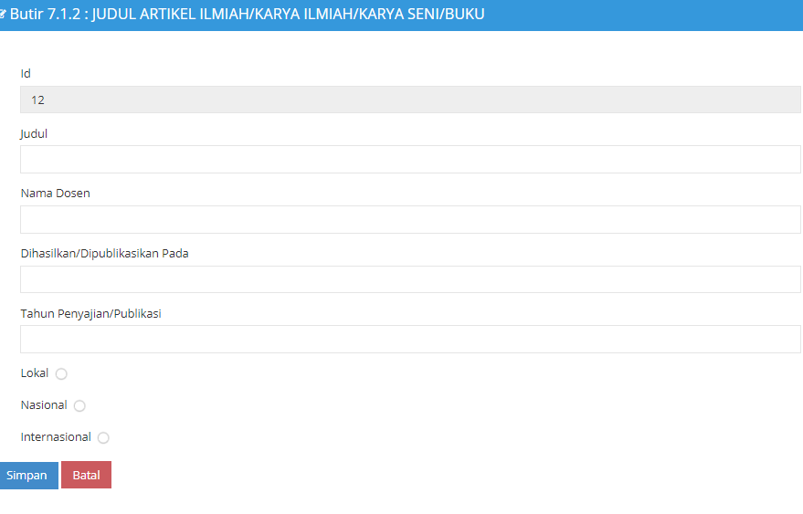

 | Edit | ketika mengedit radio button nya malah error
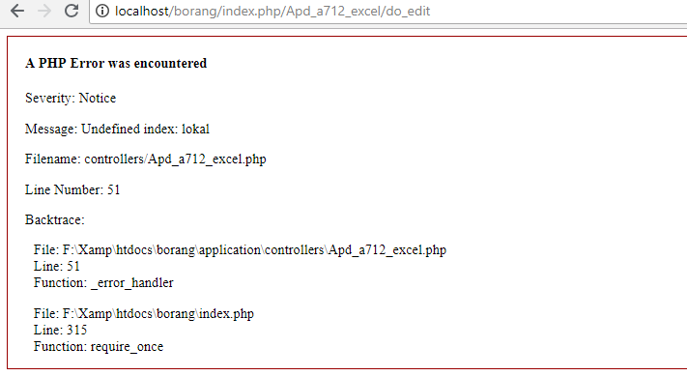

 | Hapus | DONE

28 | Butir A 721 DONE

29 | Butir B 711
 | Edit nya masih error

30 | Butir B 721
 | Edit nya error

Bugs Aps
1 | Pengisi Borang |  | DONE
2 | Identitas Program Studi
 | Edit | tampilan data nya malah nampilin data yg apd
 |  | Sebelum button edit di klik |  | Setelah button edit di klik
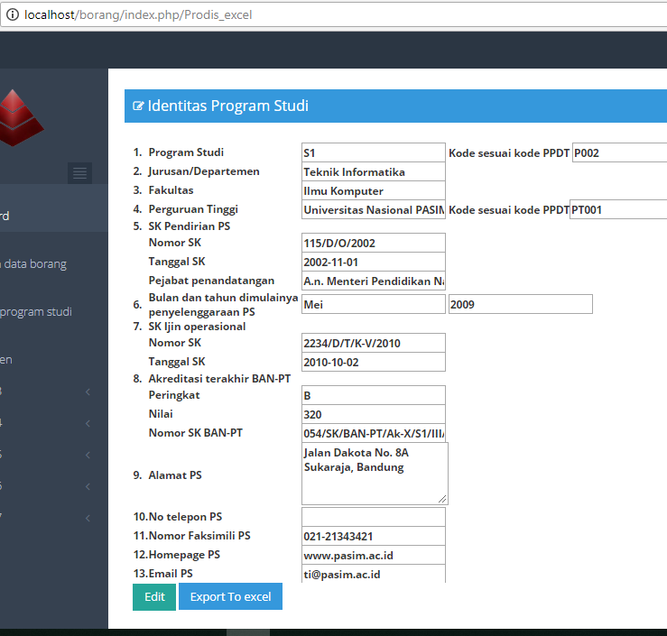

3 | Data Dosen ISSUE

4 | Butir A 311 DONE

5 | Butir A 312 DONE

6 | Butir A 314
 | Editnya belum

7 | Butir A 331 DONE

8 | Butir B 312
 | Editnya masih error, jadi ketika mengklik edit yg ke get hanya id itu" aja, gk sesuai sama id yg mau kita edit nya

9 | Butir B 321
 | Edit
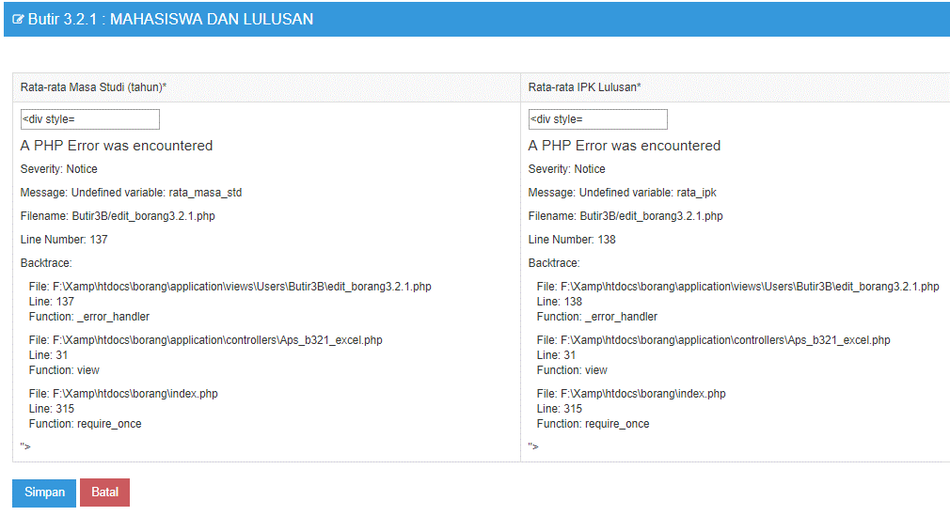

10 | Butir 4 | ISSUE

11 | Butir A 5121 DONE

12 | Butir A 5122
 | Tambah | masih error
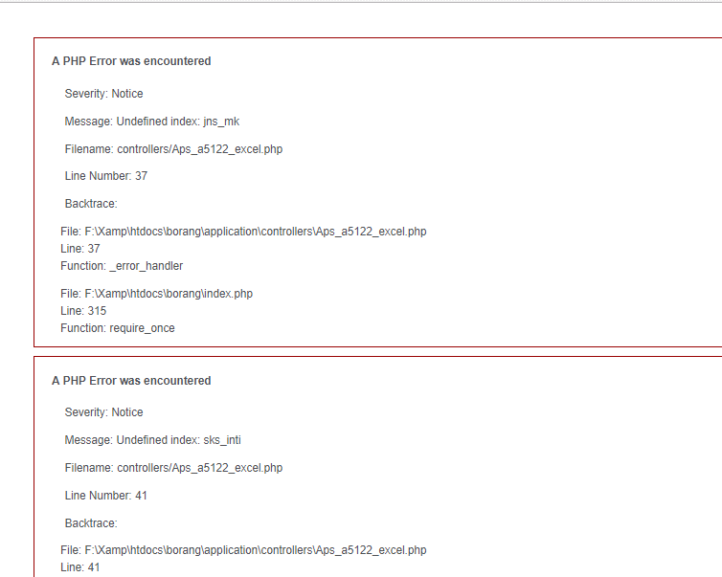

 | Edit | masih belum berhasil
 |  | Checkbox nya gk jadi
 | Hapus | DONE

13 | Butir A 513
 | Tambah | DONE

 | Edit | Tidak berhasil melakukan edit
 |  | Perubahan di checkbox nya tidak tersimpan
 |  | default checkbox nya tidak tampil

 | Hapus | DONE

14 | Butir A 541
 | Tambah | masih error
 |  | pilihan dosen tidak tampil

 | Edit | Pas edit yg ke get nya tidak sesuai

 | Hapus | DONE

15 | Butir A 551
 | Tambah | masih error
 |  | Pilihan dosen tidak tampil

 | Edit | DONE

 | Hapus | DONE

16 | Butir A 552
 | Nyambung sama buti A 552 di APD
 | dan masih bingung gimana cara nya buat proses variabel yg gk disimpan di db

17

